概述
1.概述 本协议详细规定了纯电动系统中，以纯电动整车控制器(以下简称整车控制器EVCU)为核心，与各相关部件（如驱动电机&控制器DMCM、电池&管理系统BMS等）进行CAN通讯的数据定义及格式。 本协议所规定的数据定义及格式遵循CAN2.0B协议标准。 2.适用范围 本协议适用于纯电动系统开发、测试及维护。 3.引用标准 ISO11898 — 国际标准化组织ISO标准 道路车辆数字信息交换-高速通讯控制器局域网CAN2.0规范。 4.CAN ID 分配 分动力CAN和车身CAN两路CAN

 | 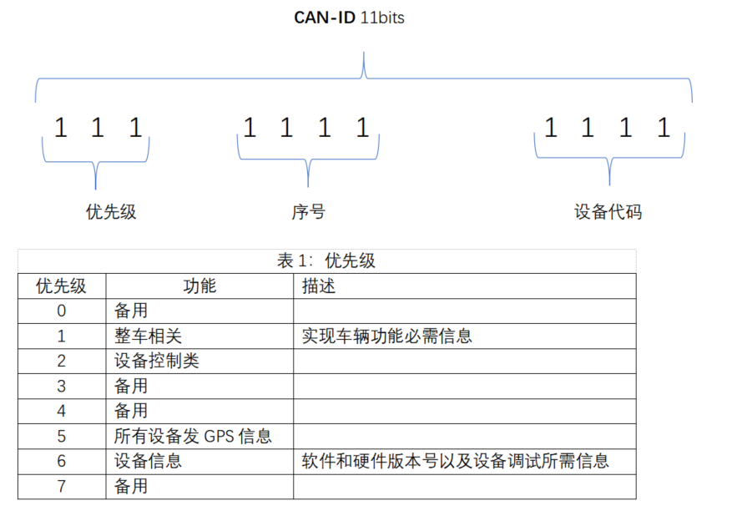
5.物理接口 1.各通讯部件间的通讯接口为CAN2.0B标准接口； 2.通讯速率为500 kbit/s；

